取り扱い説明
○取扱説明 |  |  |  | ※作業の省力化・財政の健全化にご協力いただきましてありがとうございます。今回も費用削減のため多々お手数をおかけしますがどうぞよろしくお願いいたします。やり方は、例年と変更ありません。

 |  | このExcelシートは、「クラブ対抗」の申込専用です。千葉県ジュニアスキー大会、
 |  | 千葉県ベテランスキー大会の申込は、次の申込専用フォームから直接申込をお願いします。
 |  |  | →申込専用フォーム https://forms.gle/6x3EUMgxgHQwvzvx8
 |  | ※県民大会・クラブ対抗に参加する選手は、県ジュニア大会、県ベテラン大会には参加できません。

 | ①エントリーシートに必要事項を入力します。
 |  | →「エントリー男子」
 |  | →「エントリー女子」

姓と名の間は、１マス分あける

プルダウンより選択する

書式は、上記と同様
数字のみ
小学生等で「SAJ会員No.」がない場合は0000000

 | ②参加費・男女の合計金額を入金しておきます。

この合計額を振り込みます。
また、Excelファイルをアップロード
するときにフォームの方に
合計額を入力します。

 |  | 〔振込先〕
 |  |  | 千葉銀行 新八千代支店（店番号112）
 |  |  | 普通預金 No.3423681
 |  |  | 千葉県スキー連盟 総務部 後藤加津子（ｺﾞﾄｳｶｽﾞｺ）
 |  |  | 「○○クラブ 千葉太郎」のようにクラブ名と名前が印字されるようにしてください。

 | ③一旦、任意の場所にExcelファイルを保存します。保存する際にファイル名を書き換えてください。
 |  |  | 例：number_name.xlsx → 61_chibakoutairen.xlsx |  |  | (クラブNO.61千葉高体連の場合）
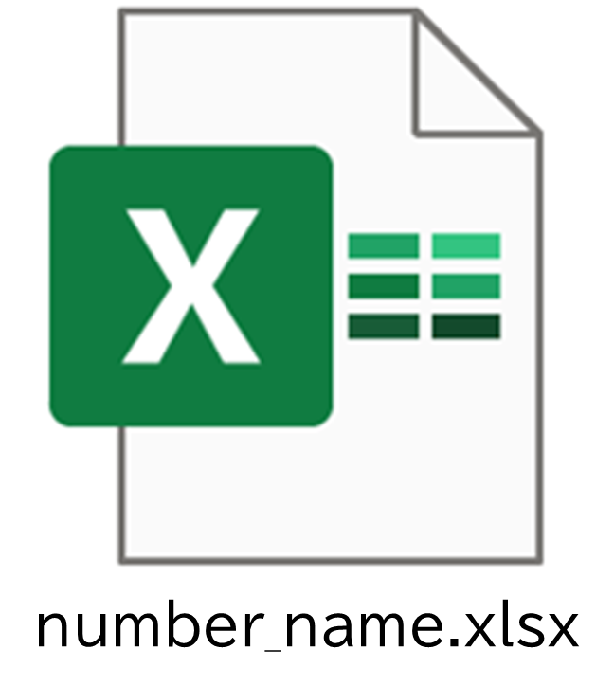
ここを書き換えてください

 |  |  |  |  | 文字化けする場合がありますので
 |  |  |  |  | アルファベット表記でお願いします。

 | ④次のGoogleフォームから保存したExcelファイルをアップロードします。
 |  | →申込専用フォーム https://forms.gle/s2sD2F6wsxtN4QmdA
 |  | Googleから立ち上げていない場合は、不安定になる恐れがあります。
 |  | なお、フォームからアップロードするためには、申込者もGoogleアカウントが必要となります。
 |  | 新たにGoogleアカウントを作成する場合は、「Googleアカウント作成」として検索してください。
 |  | また、同アカウントの利用をしたくない場合は、別にメール添付での申込を用意しています。
 |  | 専用のメアドがありますので、SAC事務局に添付メールを送らないでください。
 |  | 専用のメアドについての詳細は、Googleフォーム（↑上の「申込専用フォーム」）内にあります。
 |  | 回収にリスクを伴いますので、なるべくフォームからアップロードしていただきますようにお願いいたします。

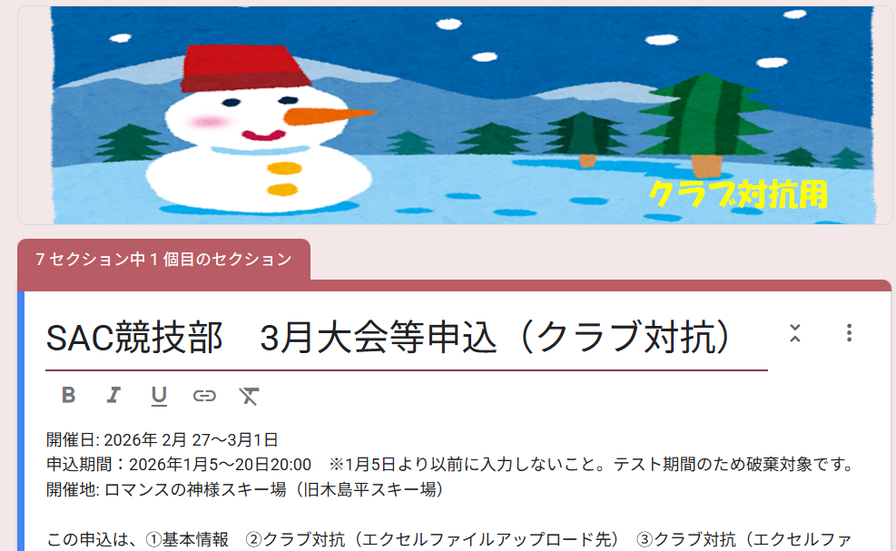

要項
○大会要項
昨年度から男子3部制から２部制へ変更しています。ご注意下さい。

